상품제안서
[송월+솔트]송월 솔리드혼방사 수건+솔트 세트 | 상품코드: S23015

 |  |  |  |  |  |  | 02-713-8555 | www.synergygift.co.kr
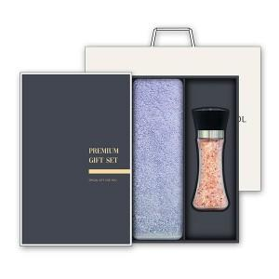

【상세/제작정보】

【인쇄/포장옵션】 | 실크, 자수 / 케이스+쇼핑백

【공급단가】 | 수량 | 50~ | 100~ | 500~ | 1,000~ | 3,000~
*VAT별도 | 단가 | 11,570원 | 10,940원 | 10,410원 | 10,140원 | 9,960원

【상품 URL】 | https://www.synergygift.co.kr:443/src/goods_detail.php?gdno=23015

